상품제안서
크로스에코백조절형컬러(8종) | 상품코드: F24725

 |  |  |  |  |  |  | 02-412-0044 | www.easy1.co.kr
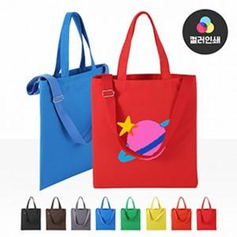

【상세/제작정보】 | <p>※ 포장옵션 종이상자 or opp 택1 가능합니다. (미선택시 벌크로 출고됩니다.)​​</p>

【인쇄/포장옵션】 | 실크, 풀칼라, 양면실크 / OPP(비닐)

【공급단가】 | 수량 | 100~ | 300~ | 500~ | 1,000~ | 3,000~
*VAT별도 | 단가 | 4,550원 | 4,480원 | 4,370원 | 4,200원 | 4,020원

【상품 URL】 | https://easy1.co.kr:443/src/goods_detail.php?gdno=24725

